Worksheet
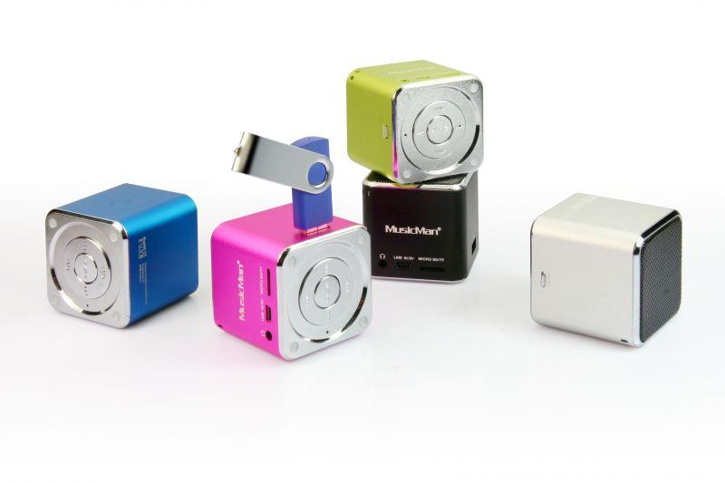
Mini MusicMan Soundstation Schwarz

Artikelnummer | 3527 |  | VE | 90
EAN | 4260101736161 |  | Stück pro Palette | 1800
Zollnummer | 85198900 |  | Lagen Pro Palette | 4

Abmessungen - Artikel
Länge(cm) | Breite(cm) | Höhe(cm) | Gewicht(g)
5 | 5 | 5 | 110

Abmessungen - Artikelverpackung
Länge(cm) | Breite(cm) | Höhe(cm) | Leergewicht(g) | Gewicht(g) Artikel+Verpackung
8 | 6.7 | 10 | 21 | 170

Abmessungen - VE Karton (Masterkarton)
Länge(cm) | Breite(cm) | Höhe(cm) | Gewicht(g)
44.5 | 43 | 32.5 | 17500

Verpackung - Bestandteile
Rest Zubehör (g) | Papier/Pappe (g) | Styropor (g) | Kunstst. Hohlkörper(g) | Kunstst. Folien(g) | Materialverbunde (g)
26 | 8 | 0 | 10 | 0 | 0

Batterie- / Akkuinformationen
Batterie-benötigt | Batterie enthalten | Batterie-Typ | Batterie-System(Art)
Ja | Ja | Akku | Li-Ion - Lithium-Ionen-Akku
Anzahl(stk.) | Gewicht/Stk.(g) | Energiedichte(WH/Kg) | Leistung(WH)
1 | 18 | 0 | 0

Lithium Baterie
Energiegehalt | Gewicht (Kg)
0.6 | 18

Weiterführende Informationen
Technaxx Reseller Portal

